Evidance
hinh1


hinh2

hinh3

hinh4

hinh5

hinh6

hinh7

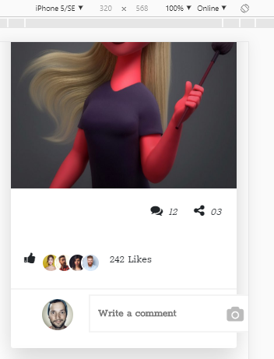

hinh8

